Opdr.18 Draaigrafiek
Draaigrafiek maken
Maak een draaigrafiek, verplaats, verklein en zet op een leeg werkblad
 | Maak een draaigrafiek met behulp van de Draaigrafiek video |  | Klik hier voor video | Som van Inschrijf kosten | Soort lid
 | Maak de Data Ledenlijst v Draaigrafiek (indien nodig) zichtbaar met rechtermuis - Zichtbaar maken |  |  | Plaats | JUNIOR | PUPIL | SENIOR | Eindtotaal
6a | Selecteer een cel in de ledenlijst - Invoegen - Draaigrafiek |  |  | Amsterdam | 150 | 225 | 700 | 1075
6b | Controleer of alle gegens geselecteerd zijn in het 1e venster - kies Nieuw werkblad in 2e venster - OK |  |  | Gouda | 220 | 350 | 500 | 1070
6c | Sleep de volgende items op de juiste plaats: Plaats naar Rijen - Categorie naar kolommen - Inschrijfgeld naar Waarde |  |  | Eindtotaal | 370 | 575 | 1200 | 2145
6d | Maak de grafiek op zoals een normale grafiek - maak het voorbeeld na
6e | Verwijder een persoon uit de data Ledenlijst - Vernieuw de draaitabel met de rechtermuis knop
 |  |  |  |  |  | 1e draaitabel
Overzicht inschrijfomzet
6f | Verwijder de draaigrafiek - klik op rand - Delete
6g | Maak een nieuwe draaigrafiek maar nu via de draaitabel - klik in een cel van de draaitabel
6h | Aktiveer de draaitabel - Analyseren - Draaigrafiek - kies 3D cirkel en maak deze op naar wens
6i | Maak nu een overzicht van de inschrijfomzet voor Amsterdam en Gouda (zie voorbeeld) voor te kunnen vergelijken
6j | Activeer de draaigrafiek - klik in Filter Plaats - selecteer alleen Gouda en Amsterdam
6k | Kopieer de draaigrafiek en plak deze als afbeelding op de gewenste plaats B34
6l | Klik op filter plaats en selecteer nu Utrecht en Rotterdam - kopieer - Plak als afbeelding naast elkaar in F34
 | (zie voorbeeld)
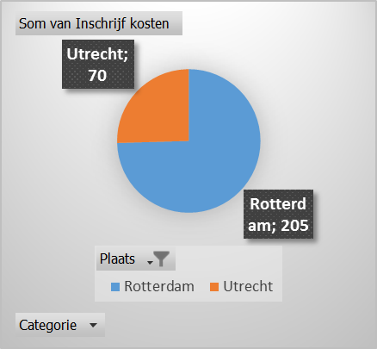
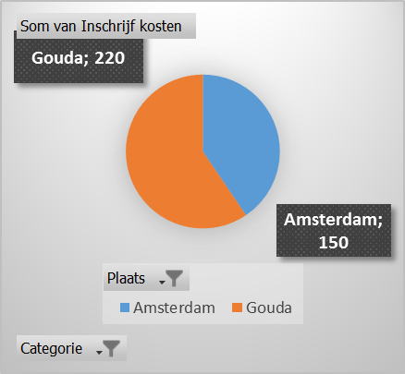

 |  |  |  | Kopieren

 |  | plakken als Afbeelding

